Oppgave 17
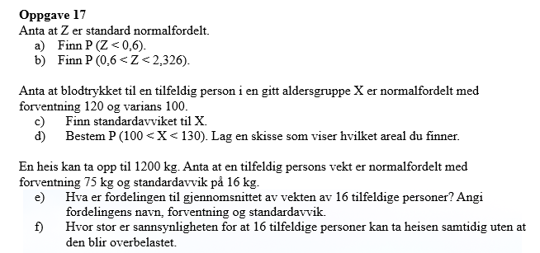
Z~N(0,1)
a) P(Z<0,6)=P(Z≤ 0,6)= |  | 0.726
b) P(0,6<Z<2,326)=P(Z≤ 2,326)- P(Z≤ 0,6)= |  |  |  | 0.264

c) SD(X)=rot(Var(X))= |  | 10
d) X~N(120, 10)
P(100<X<130)=P(X≤130)- P(≤ 100)= |  |  | 0.819

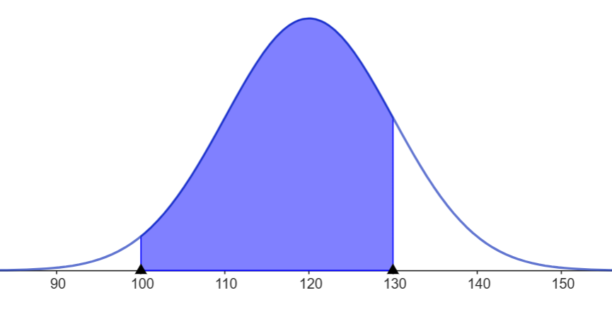

$$\overline{X}er normaltfordelt, E\left(\overline{X}\right)=75 og SD\left(\overline{X}\right)=\frac{16}{\sqrt{16}}=\frac{16}{4}=4⟹$$
$$\overline{X }\sim N\left(75, 4\right)$$
X- vekt til en tilfeldig person
X~N(75, 16)
e)

f)

E(X)= | 1200
SD(X)= | 64
X~ N(1200, 64)
P(X<1200)=P(X≤1200)= |  | 0.5
Svar: sannsynligheten for at heisen ikke blir overbelastet er 50 %

